信用交易
融资融券市场交易数据统计（20220817）

标的证券 | 融资融券余额（亿元） | 融资余额（亿元） | 融券余额（亿元） | 融资买入额（亿元） | 融资融券规模变化（亿元） | 融资余额增幅(‰) | 融券余额增幅(%)
统计数据 | 16,422.64 | 15,330.87 | 1,091.77 | 752.11 | 36.82 | 1.70 | 1.00
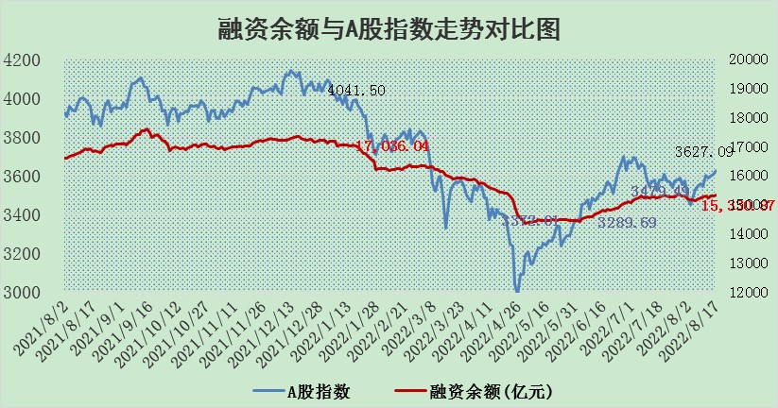

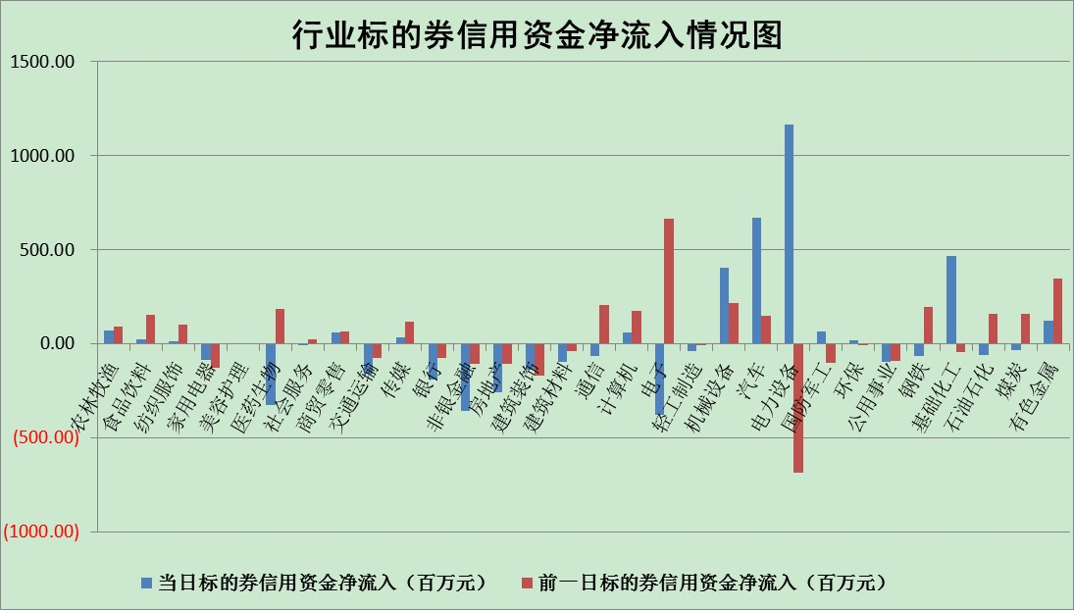

标的基金代码 | 标的基金简称 | 融资余额/市值(%) | 融资余额增幅(%) | 融资买入额/成交金额(%) | （融资余额净增额-融券余额净增额）/市值(‱) | 融券余额降幅(%) | ABS[（融资余额净增额-融券余额净增额）/市值净增额-1](%)
159902 | 华夏中小板ETF | 1.59 | -1.04 | 0.03 | -3.29 | -2.99 | 103.32
159915 | 易方达创业板ETF | 1.26 | -1.15 | 24723.81 | -2.82 | -2.30 | 101.77
159919 | 嘉实沪深300ETF | 5.05 | 0.00 | 0.57 | -0.64 | -6.03 | 100.62
159920 | 华夏恒生ETF | 109.64 | -0.14 | 127.87 | -15.91 | -17.35 | 125.03
159922 | 嘉实中证500ETF | 1.08 | -0.46 | 77.60 | -6.87 | -0.46 | 111.37
159925 | 南方沪深300ETF | 0.02 | 0.00 | 0.00 | 0.00 | 0.00 | 100.00
159928 | 消费ETF | 0.88 | 0.84 | 3.70 | 0.76 | 0.30 | 98.65
159934 | 易方达黄金ETF | 447.66 | -0.37 | 38.41 | -164.45 | 0.00 | 373.74
159939 | 全指信息技术ETF | 0.63 | 1.47 | 16.92 | 0.91 | 0.00 | 98.46
159940 | 全指金融地产ETF | 0.32 | -7.14 | 0.13 | -2.48 | 0.00 | 101.62
159995 | 半导体芯片ETF | 1.82 | 0.51 | 183.81 | 1.54 | 2.96 | 96.78
159997 | 天弘中证电子ETF | 2.51 | 0.38 | 18.15 | 0.42 | -7.83 | 99.71
159998 | 天弘中证计算机主题ETF | 0.14 | 1.30 | 0.07 | 0.18 | 0.00 | 99.51
510050 | 华夏上证50ETF | 11.09 | 0.24 | 138.81 | 3.37 | 5.00 | 95.47
510180 | 华安上证180ETF | 0.47 | 1.85 | 4.57 | 0.83 | -3.34 | 99.02
510880 | 华泰柏瑞红利ETF | 0.16 | 1.60 | 0.52 | -0.45 | -21.99 | 99.17
510900 | 易方达恒生H股ETF | 150.22 | -0.08 | 1.71 | -12.32 | 0.00 | 134.63
511010 | 5年期国债ETF | 0.00 | 0.00 | 0.00 | 0.00 | 0.00 | 100.00
511380 | 可转债及可交换债券ETF | 37.25 | -0.38 | 0.64 | -14.32 | 0.00 | 91.07
512000 | 全指证券ETF | 6.71 | -0.37 | 36.74 | -1.99 | 1.05 | 101.51
512010 | 沪深300医药卫生ETF | 4.85 | -1.27 | 31.62 | -6.15 | 0.49 | 105.82
512070 | 沪深300非银ETF | 2.83 | -2.12 | 20.89 | -6.63 | -5.66 | 103.48
512400 | 南方中证申万有色金属ETF | 0.99 | 1.42 | 0.63 | 0.89 | -0.70 | 100.89
512580 | 广发中证环保产业ETF | 0.68 | 17.81 | 1.21 | 10.19 | -0.06 | 104.34
512660 | 国泰中证军工ETF | 2.46 | 1.26 | 22.06 | 3.62 | 1.11 | 90.48
512800 | 华宝中证银行ETF | 12.37 | 0.03 | 2.51 | -0.38 | -11.91 | 98.82
512980 | 广发中证传媒ETF | 1.55 | 0.44 | 78.20 | 0.62 | -2.59 | 99.55
515030 | 华夏中证新能源汽车ETF | 1.41 | -1.97 | 16.68 | -2.88 | -0.27 | 102.78
515050 | 华夏中证5G通信主题ETF | 1.38 | -1.95 | 41.49 | -3.01 | -4.63 | 101.75
515070 | 华夏中证人工智能ETF | 1.16 | 0.83 | 0.50 | 0.96 | 0.00 | 92.33
标的股票比较指标 |  | 融资余额/流通A股市值(%) | 融资余额增幅(%) | 融资买入额/成交金额(%) | （融资余额净增额-融券余额净增额）/流通A股市值(‱) | 融券余额降幅(%) | ABS[（融资余额净增额-融券余额净增额）/流通A股市值净增额-1](%)
前十名标的个股 |  | 绿庭投资 | 亿晶光电 | 万德斯 | 亿晶光电 | 上海雅仕 | 青松建化
 |  | 西水股份 | 瑞丰新材 | 民生银行 | 科达股份 | 三江购物 | 美吉姆
 |  | 仁东控股 | 摩恩电气 | 农业银行 | 德赛电池 | 恒铭达 | 捷强装备
 |  | 数码科技 | 德赛电池 | 普元信息 | 国安达 | 时代出版 | 东方日升
 |  | 中体产业 | 东阳光 | 东阳光 | 福达合金 | 恒泰艾普 | 凯盛科技
 |  | 海兰信 | 创维数字 | 绿盟科技 | 东阳光 | 长虹华意 | 傲农生物
 |  | 全柴动力 | 福达合金 | 外高桥 | 盛德鑫泰 | 冠城大通 | 博汇科技
 |  | 尖峰集团 | 东山精密 | 中国一重 | 莱茵生物 | 楚天高速 | 福斯特
 |  | 亚通股份 | 亿纬锂能 | 三聚环保 | 摩恩电气 | 中远海科 | 辉隆股份
 |  | 蒙草生态 | 阳光城 | 莱茵生物 | 东华科技 | 德美化工 | 冠农股份
后十名标的个股 |  | 广田集团 | 美吉姆 | 兴业证券 | 青松建化 | 光明地产 | 天孚通信
 |  | 延安必康 | 青松建化 | 中材国际 | 美吉姆 | 安妮股份 | 均胜电子
 |  | 曙光股份 | 海信家电 | 广田集团 | 步科股份 | 摩恩电气 | 品渥食品
 |  | 龙净环保 | 上海雅仕 | 延安必康 | 上海雅仕 | 海印股份 | 北新路桥
 |  | 中嘉博创 | 步科股份 | 曙光股份 | 木林森 | 维康药业 | 花园生物
 |  | 泰禾集团 | 深圳燃气 | 龙净环保 | 冠农股份 | 浙数文化 | 雄韬股份
 |  | 苏宁易购 | 方邦股份 | 中嘉博创 | 京威股份 | 上海九百 | 创意信息
 |  | 中信国安 | 大连重工 | 泰禾集团 | 骆驼股份 | 光大证券 | 仙琚制药
 |  | 台海核电 | 金地集团 | 苏宁易购 | 品渥食品 | 德尔未来 | 建投能源
 |  | 当代文体 | 木林森 | 中信国安 | 方邦股份 | 福达合金 | 超声电子
说明：1.以上普通交易数据和信用交易数据皆以交易日收盘后数据为基准；2.上述标的证券总数据只计算标的证券市场总数据，不包括从标的证券中调出去标的证券数据，所以与交易所公布的总值略有不同； 3.上述行业采用申万一级行业分类；4.以上标的基金和标的个股中比较的6个指标值中：前5个（从左至右）为正向指标，值越大排名越靠前；第6个为逆向指标，值越小，排名越靠前；5.第6个指标中ABS[]表示求绝对值，其主要用于考量信用资金相对净流入对股价相对净变化的贡献程度；6.数据来源：wind，交易所。

